FLOYD
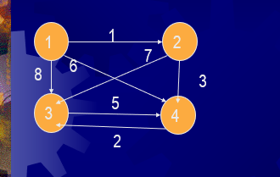
 |  | C |  |  |  | D
 | DISTANCIAS
 | 1 | 2 | 3 | 4
1 | M | 1 | 8 | 6 | 1 | 1 | 1 | 1
2 | M | M | 7 | 3 | 2 | 2 | 2 | 2
3 | M | M | M | 5 | 3 | 3 | 3 | 3
4 | M | M | 2 | M | 4 | 4 | 4 | 4

 | 1 | 2 | 3 | 4
1 | M | 1 | 8 | 6 | 1 | 1 | 1 | 1
2 | M | M | 7 | 3 | 2 | 2 | 2 | 2
3 | M | M | M | 5 | 3 | 3 | 3 | 3
4 | M | M | 2 | M | 4 | 4 | 4 | 4

 | 1 | 2 | 3 | 4
1 | M | 1 | 8 | 4 | 1 | 1 | 1 | 2
2 | M | M | 7 | 3 | 2 | 2 | 2 | 2
3 | M | M | M | 5 | 3 | 3 | 3 | 3
4 | M | M | 2 | M | 4 | 4 | 4 | 4

 | 1 | 2 | 3 | 4
1 | M | 1 | 8 | 4 | 1 | 1 | 1 | 2
2 | M | M | 7 | 3 | 2 | 2 | 2 | 2
3 | M | M | M | 5 | 3 | 3 | 3 | 3
4 | M | M | 2 | 7 | 4 | 4 | 4 | 3

 | 1 | 2 | 3 | 4
1 | M | 1 | 6 | 4 | 1 | 1 | 4 | 2
2 | M | M | 5 | 3 | 2 | 2 | 4 | 2
3 | M | M | 7 | 5 | 3 | 3 | 4 | 3
4 | M | M | 2 | 7 | 4 | 4 | 4 | 3

Hamilton 2
 | 1 | 2 | 3 | 4 |  |  | 1 | 2 | 3 | 4 |  |  | 1 | 2 | 3 | 4
1 |  | 12 |  |  |  | 1 |  | 12 |  |  |  | 1 | 1221 |  | 1223
2 | 21 |  | 23 |  | x | 2 | 21 |  | 23 |  | ¨= | 2 | 2331 | 2112 |  | 2334
3 | 31 |  |  | 34 |  | 3 | 31 |  |  | 34 |  | 3 |  | 3112
1
4 |  |  |  |  |  | 4 |  |  |  |  |  | 4
2
 | 1 | 2 | 3 | 4 |  |  | 1 | 2 | 3 | 4
1 |  |  | 1223 |  |  | 1 |  | 12 |  |  |  |  | 12331 |  |  | 122334
2 | 2331 |  |  | 2334 | x | 2 | 21 |  | 23 |  |  |  |  | 233112
3 |  | 3112 |  |  |  | 3 | 31 |  |  | 34 |  |  | 311221 |  | 311223
4 |  |  |  |  |  | 4

3
4

HAMIL presentacion
1
2
3
4
 | 1 | 2 | 3 | 4 |  |  | 1 | 2 | 3 | 4 |  |  | 1 | 2 | 3 | 4
1 |  | 12 |  | 14 |  | 1 |  | 12 |  | 14 |  | 1 | 0 | 0 | 1223 | 0
2 |  |  | 23 |  | x | 2 |  |  | 23 |  | ¨= | 2 | 2331 | 0 | 0 | 2334
3 | 31 |  |  | 34 |  | 3 | 31 |  |  | 34 |  | 3 | 0 | 3112 | 0 | 3114
4 |  |  |  |  |  | 4 |  |  |  |  |  | 4

 | 1 | 2 | 3 | 4 |  |  | 1 | 2 | 3 | 4
1 |  |  | 123 |  |  | 1 |  | 12 |  | 14 |  |  | 12331 | 0 | 0 | 12334
2 | 231 |  |  | 234 | x | 2 |  |  | 23 |  |  |  | 0 | 23112 | 0 | 23114
3 |  | 312 |  | 314 |  | 3 | 31 |  |  | 34 |  |  | 0 |  | 31223 | 0
4 |  |  |  |  |  | 4

hamilton 4
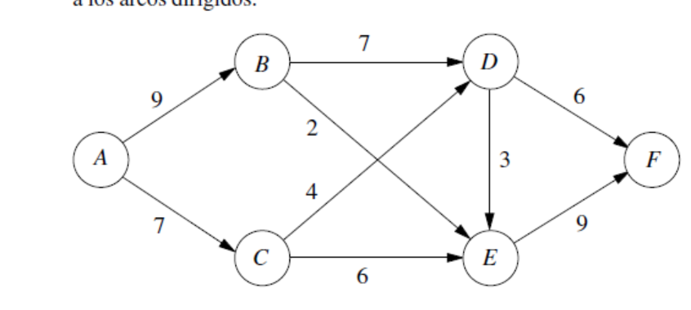

 | A | B | C | D | E | F |  |  | A | B | C | D | E | F
A |  | AB | AC |  |  |  |  | A |  | AB | AC
B |  |  |  | BD | BE |  |  | B |  |  |  | BD | BE
C |  | CB |  | CD | CE |  | X | C |  | CB |  | CD | CE
D |  |  |  |  | DE | DF |  | D |  |  |  |  | DE | DF
E | EA |  |  |  |  | EF |  | E | EA |  |  |  |  | EF
F | FA |  | FC |  |  |  |  | F | FA |  | FC

 | A | B | C | D | E | F |  |  | A | B | C | D | E | F
A | 0 | ACCB |  | ABBD /ACCD | ABBE / ACCE | 0 |  | A |  | AB | AC
B | BEEA | 0 | 0 | 0 | BDDE | BDDF / BEEF |  | B |  |  |  | BD | BE
C | CEEA | 0 | 0 | CBBD | CBBE /CDDE | CDDF | X | C |  | CB |  | CD | CE
D | DEEA DFFA | 0 | DFFC | 0 | 0 | DEEF |  | D |  |  |  |  | DE | DF
E | EFFA | EAAF | EAAC / EFFC | 0 | 0 | 0 |  | E | EA |  |  |  |  | EF
F | 0 | FAAB /FCCB | FAAC | FCCD | FCCE |  |  | F | FA |  | FC

 | A | B | C | D | E | F |  |  | A | B | C | D | E | F
A |  | 0 | 0 | ACCBBD | ACCBBE ABBDDE | ABBDDF ACCDDF ABBEEF ACCEEF |  | A |  | AB | AC
B |  |  |  |  |  |  |  | B |  |  |  | BD | BE
C |  |  |  |  |  |  | X | C |  | CB |  | CD | CE
D |  |  |  |  |  |  |  | D |  |  |  |  | DE | DF
E |  |  |  |  |  |  |  | E | EA |  |  |  |  | EF
F |  |  |  |  |  |  |  | F | FA |  | FC

Arbol presentación
(2;1)
(7;2)

Uj | dij

(13;5)
U1=0
(0;-1)
(7;3)
U2 | U1 +d12 | 0+2 | 2
U2=2

(5;3)
U3 | U1+d13 | 0 + 4 | 4
U3= 4
(4;1)

U4 | U2+d24 | 2+11 | 13
 | U1+d14 | 0+10 | 10
 | U3+ d34 | 4+3 | 7
U4= 7

U5
 | U2 +d25 | 2+5 | 7
 | U4 + d 45 | 7+8 | 15

U6 | U4+d46 | 7 + 7 | 14
 | U3 + d36 | 4+1 | 5
U6= 5

U7 | U5+d57 | 7+6 | 13
 | U6+d67 | 5+9 | 14

Árbol
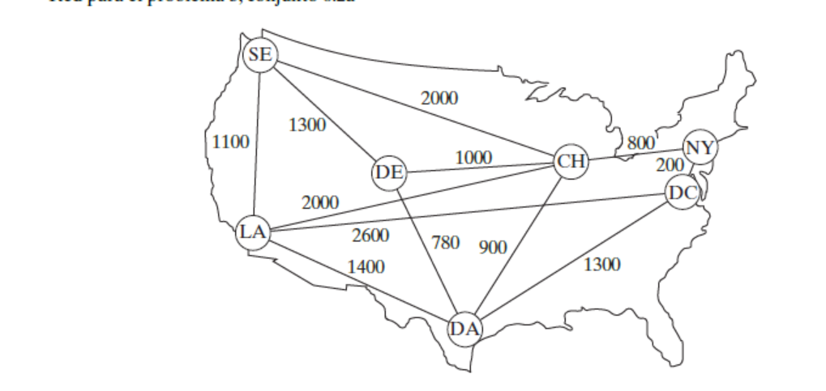

CONECTADOS (LA, CH)
NO CONECTADOS (SE; DE; NY; DC; DA)

LA-CH | 2000 | CONECTADOS (LA, CH, NY)
LA-SE | 1100 | NO CONECTADOS (SE; DE; DC; DA)
LA-DC | 2600
LA-DA | 1400 | CONECTADOS (LA, CH, NY; DC)
CH-DE | 1000 | NO CONECTADOS (SE; DE; DA)
CH-NY | 800
CH-SE | 2000 | CONECTADOS (LA, CH, NY; DC; DA)
CH-DA | 900 | NO CONECTADOS (SE; DE; )
NY-DC | 200
DC-LA | 2600 | CONECTADOS (LA, CH, NY; DC; DA; DE)
DC-DA | 1300 | NO CONECTADOS (SE; )
DA-DE | 780
DE-SE | 1300 | CONECTADOS (LA, CH, NY; DC; DA; DE;SE)
Rta: | 5780

Árbol2
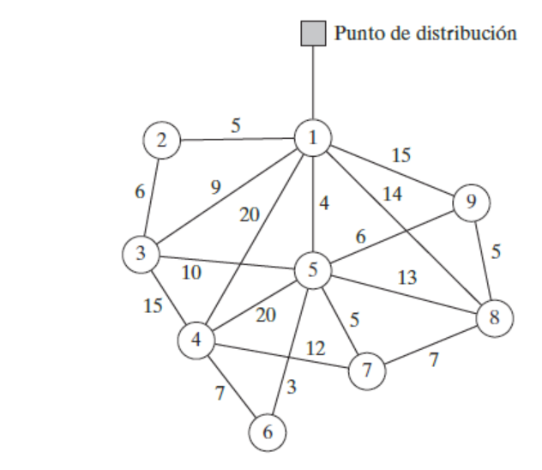

ruta mas corta
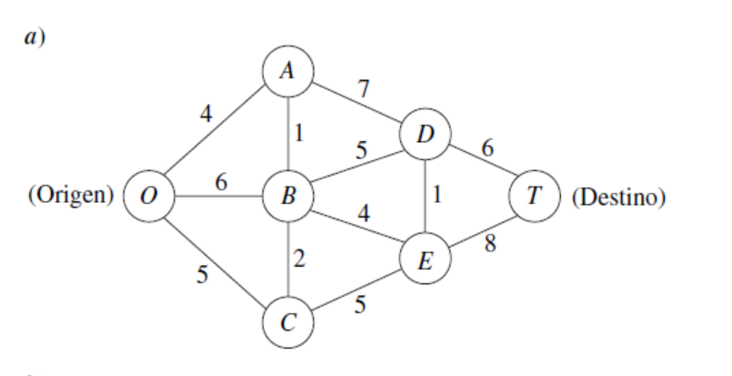

FORD
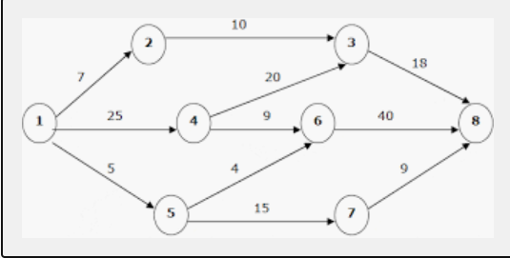

Flujo MAXIMO1
0,-1
2,1
1,1
2,2
3,3
4,3
4,2
4,2
6,5
9,4
13,8
8,4 10,6 14,8
11,6
9, 7 16,8

12

15
5
2
1
9

1
6
26
14

18
11
3
4
12

39.4
6
15

Flujo Maximo
12;12
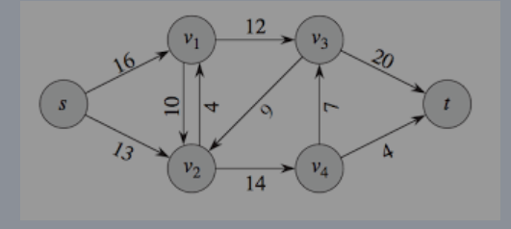
19;20
16;16

4;10
7;7

4;4
7;13
11;14
-12 | 12
-4 | 4
-7 | 7

flujo maximo 2
16

15
5
2
1
9
6
10
6
14

18
11
3
4
12

6
10

flujo maximo 3
12
 |  |  |  | (12;12)

15
5
 |  | (15;15)
2
1
7
9
10
6
26
14
-9
-3 |  |  |  |  |  |  | (9;9)
-6
-12 |  |  | (3;10)
18
11
-3 |  |  |  | (3;6) |  | (6;26)
3
4
12
 | (18;18) |  |  |  | (6;11)

6
15
 |  |  |  |  |  | (12;12) |  | 3
 |  |  |  |  |  |  |  | 9
 |  |  |  | (12;15) |  |  |  | 3
 |  |  |  |  |  |  |  | 6
 |  |  |  |  |  |  |  | 12

